Bénin
 | Bénin - COURBE DE TAUX 29/05/2020

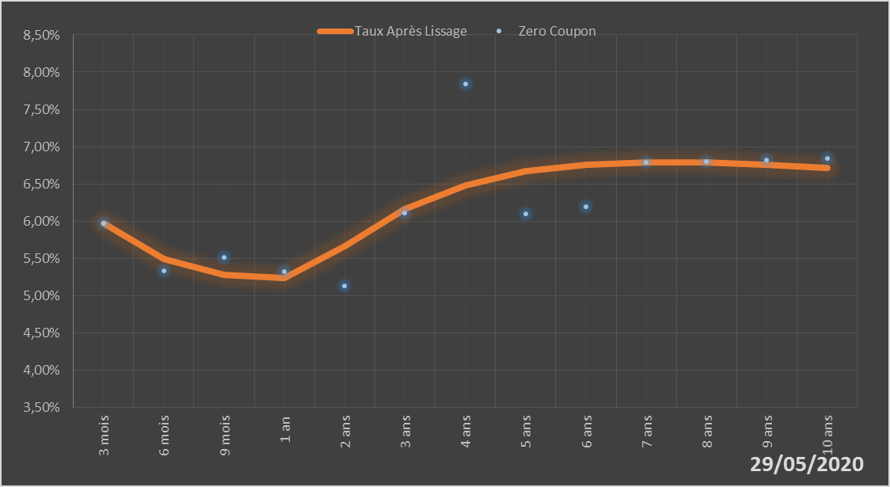
 |  | Maturité | Zero Coupon | Taux Après Lissage
 |  | 3 mois | 5.9724% | 5.9685%
 |  | 6 mois | 5.3251% | 5.4873%
 |  | 9 mois | 5.5162% | 5.2769%
 |  | 1 an | 5.3212% | 5.2313%
 |  | 2 ans | 5.1281% | 5.6555%
 |  | 3 ans | 6.1025% | 6.1556%
 |  | 4 ans | 7.8394% | 6.4842%
 |  | 5 ans | 6.0915% | 6.6693%
 |  | 6 ans | 6.1936% | 6.7596%
 |  | 7 ans | 6.7912% | 6.7904%
 |  | 8 ans | 6.8024% | 6.7847%
 |  | 9 ans | 6.8168% | 6.7570%
 |  | 10 ans | 6.8382% | 6.7169%

2020-05-29
oui

Bénin

